はじめに
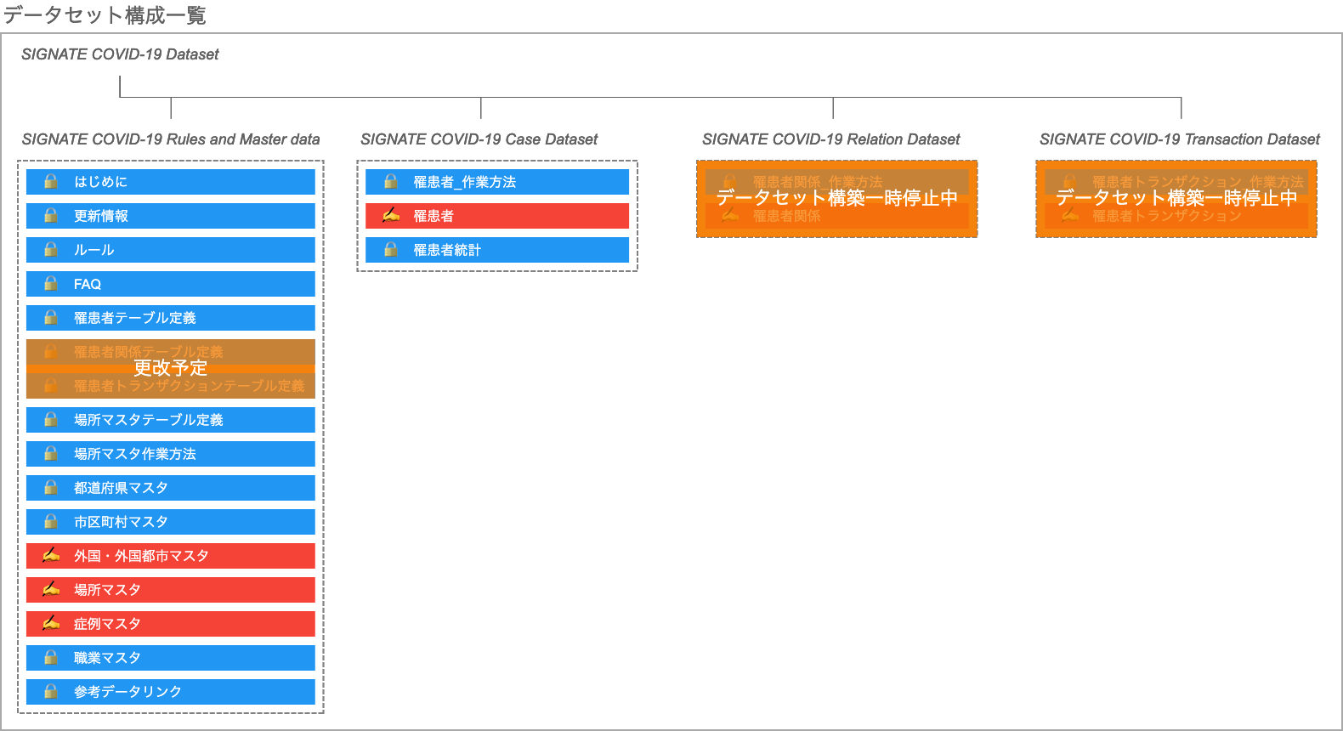
はじめにお読みください。
本データセットの構築プロジェクトは、株式会社SIGNATE（https://signate.jp/）が運営しています。
プロジェクトに参加される方は、「COVID-19チャレンジ（https://signate.jp/competitions/260）」を参照の上、 趣意やタスクの内容を理解した上で、ご参加ください。
データの作成ルールやFAQに更新があった場合は、随時、本ファイルの「ルール」「FAQ」に反映した上で、 シート「更新情報」でお知らせいたします。
また、情報の利用については、サイトの「情報公開ポリシー」（https://signate.jp/competitions/260#misc）に記載する内容を遵守願います。

なお、公開するデータセットは以下の４ファイルで構成されておりますが、現在、編集対象となっているのは２ファイルのみとなっております。 この２ファイルの内、赤色で示したシートである、罹患者情報を記入する【罹患者】と、各種項目の管理用のための【外国・外国都市マスタ】、【場所マスタ】、【症例マスタ】が編集対象に該当します。

場所マスタ_作業方法
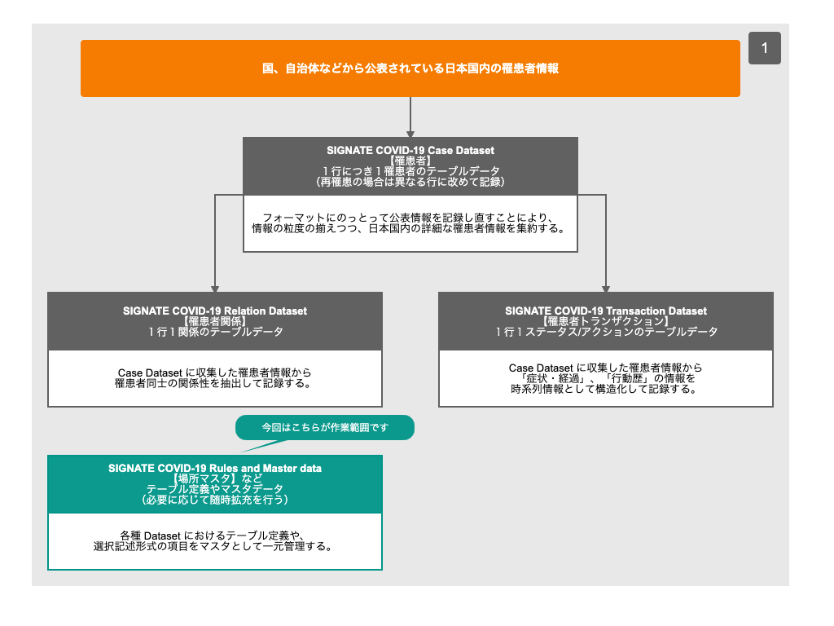
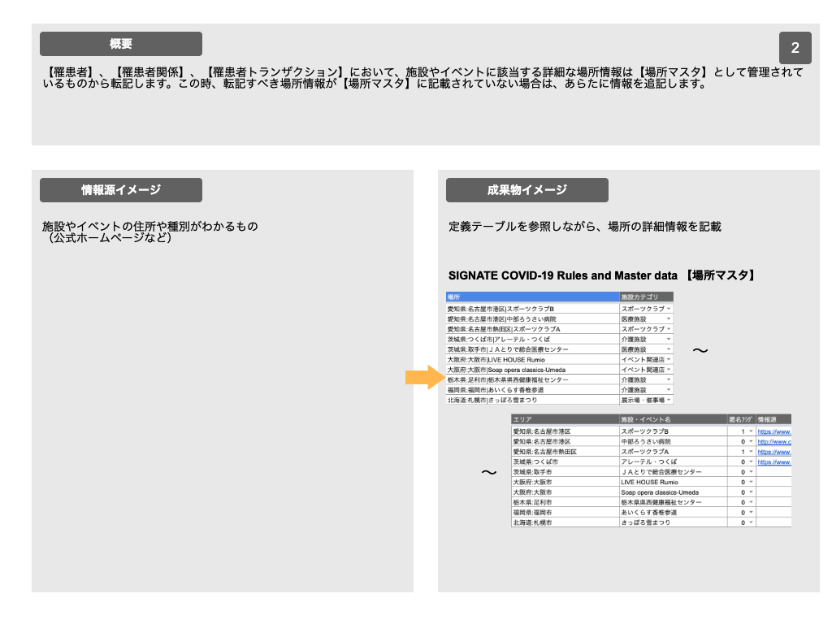
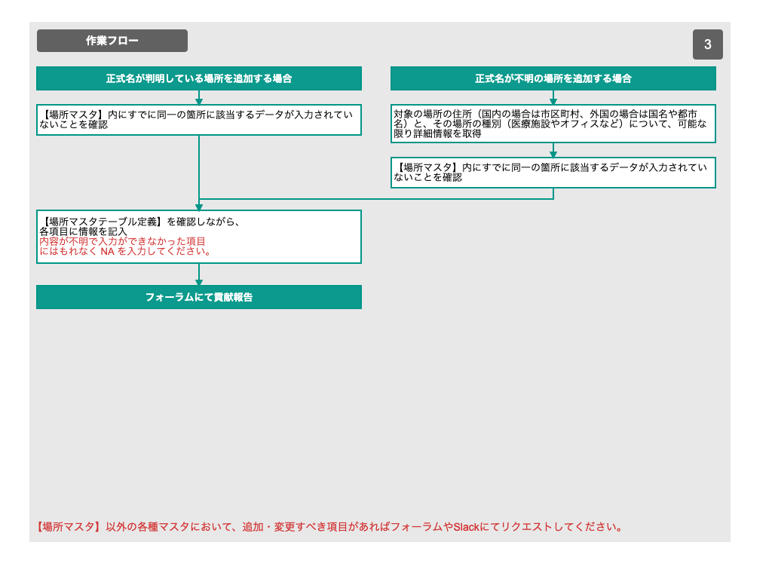

【場所マスタテーブル定義】
https://docs.google.com/spreadsheets/d/1NQjppYx0QZQmt6706gCOw9DcIDxgnaEy9QTzfeqeMrQ/edit#gid=2134828581

